A - Apresentação
BRASILFOODS, 2023

COPYRIGHT
Não é permitida a reprodução total ou parcial do material. Caso seja utilizada a informação do material, é obrigatório citar a fonte. Não é permitida a comercialização. Não é permitido a alteração total ou mesmo parcial do conteúdo (Creative Commons NonCommercial-NoDerivatives (CC BY-NC-ND 4.0)).

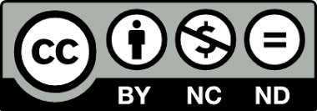
É estimulada a divulgação de dados, sem fins comerciais, sendo necessário citar a fonte:

Tabela Brasileira de Composição de Alimentos (TBCA). Universidade de São Paulo (USP). Food Research Center (FoRC). Versão 7.2. São Paulo, 2023. [Acesso em: xxxx ]. Disponível em: http://www.fcf.usp.br/tbca.

Para fins comerciais, é necessário contatar os coordenadores.
Esta versão do Formulário para Estimar a composiação química das preparações a partir de receitas (BRASILDOODS, 2023), foi adaptada do Compilation tool (FAO/INFOODS) e contém os componentes utilizados para a elaboração da TBCA 7.2 e utilizados pelo relatório da POF de consumo alimentar (POF 2017-2018).
Quando os dados forem utilizados para o cálculo da informação nutricional, a citação do fonte é dispensada.

Developed by
Kristy Soraya Coelho e Eliana Bistriche Giuntini, BRASILFOODS

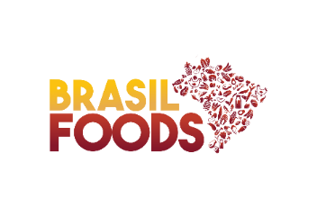
Contato
Caso você tenha dúvidas ou sugestões, envie sua mensagem para tbca.contato@usp.br.

